상품제안서
오복장수 방짜유기 수저 2P (수저받침,수저집,겹보자기,노리개) | 상품코드: S42942

 |  |  |  |  |  |  | 02-713-8555 | www.synergygift.co.kr
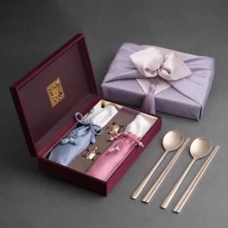

【상세/제작정보】 | <span style="font-size: 14pt;">※ 기본 ​숟가락 앞면 + 젓가락 양면 레이저인쇄</span><br>

【인쇄/포장옵션】 | 숟가락젓가락 레이저 / 겹보자기+노리개

【공급단가】 | 수량 | 10~ | 50~ | 100~ | 300~ | 500~
*VAT별도 | 단가 | 52,500원 | 49,200원 | 47,800원 | 46,500원 | 45,800원

【상품 URL】 | https://www.synergygift.co.kr:443/src/goods_detail.php?gdno=42942

